Portada

Módulo | Automatizacion
Actividad | Automatizacion - Smoke Test - Adidas
Fecha | 2023-03-03

Integrantes
 | Daniel Esteban Cajal
 | Gonzalo Barranus
 | Angel Joaquin Davila
 | Mauricio Andermatten
 | Fabian Vazquez
 | Martin Alejandro Daza

Smoke Test
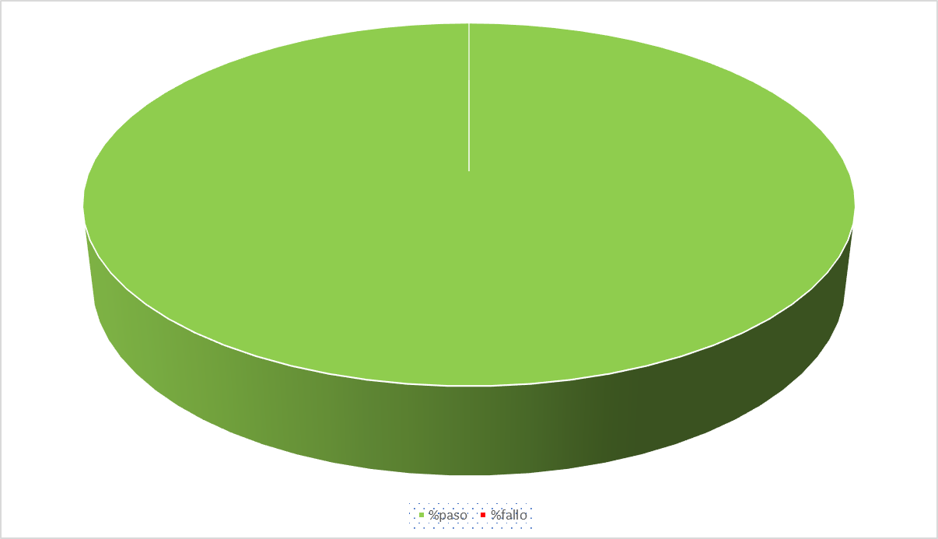
 |  | Smoke Test
 |  | Link: https://www.adidas.com.ar/ |  |  |  |  |  | Grafico de avances
ID | Componente | Scenario de Prueba | Resultado Esperado | Estado del Test
CP-001 | Login | Login a la pagina principal | Se espera que luego de ingresar los campos y dar click en continuar se visualize en la pantalla principal de la pagina en sector derecho un menu desplegable mostrando el mensaje "HOLA" | PASO
CP-002 | Buscador | Se usaran diferentes productos | deben mostrarse solo los productos buscados | PASO
CP-003 | Lista de deseo | Agregar producto a la lista de deseo | Se deberia poder agregar productos a la lista de deseo | PASO
CP-004 | Añadir al carrito | Se agrega un producto al carrito | Se debe agregar y visualizar el producto en el carrito | PASO
CP-005 | Editar cuenta | Se edita el nombre y apellido del usuario | La edicion se realiza con exito y al actualizar los datos | PASO
CP-006 | Filtro | Se filtra por zapatillas de running para hombres | Se debe mostrar zapatillas para correr de hombre | PASO

 |  |  |  |  | Distribucion Test `x Equipo y Estado
 |  |  |  |  | Miembro | Test ID | Estado Test
 |  |  |  |  | Daniel Esteban Cajal | CP-001 | PASS
 |  |  |  |  | Joaquin Davila | CP-002 | PASS
 |  |  |  |  | Fabian Vazquez | CP-003 | PASS
 |  |  |  |  | Andermatten Mauricio | CP-004 | PASS
 |  |  |  |  | Martin Alejandro Daza | CP-005 | PASS
 |  |  |  |  | Gonzalo Barranus | CP-006 | PASS

